Plan SONDAGEM
SECRETARIA DE ESTADO DA SAÚDE
 |  |  | GABINETE DO SECRETÁRIO
 |  |  | NÚCLEO DE INFRA-ESTRUTURA EM SAÚDE - NIS
 |  |  | COORDENAÇÃO DE INFRA-ESTRUTURA EM SAÚDE

Obra: REFORMA E AMPLIAÇÃO DO LABORATÓRIO CENTRAL |  |  |  | Município: TERESINA PIAUÍ
Endereço: RUA 19 DE NOVEMBRO, 1945, BAIRRO PRIMAVERA |  |  |  | Data: MAIO/2017
SERVIÇOS: SONDAGEM GEOTÉCNICA À PERCUSSÃO E ROTATIVA

PLANILHA ORÇAMENTÁRIA

Item | Discriminação | Refer. | Código | Unid. | Quant. | Custo Unitário de Referência | Preço Unit. Com BDI | Preço Total | % do item
 |  |  |  |  |  |  | 24.67%

1.00 | SONDAGEM À PERCUSSÃO |  |  |  |  |  |  | 9,223.89 | 39.83%
1.01 | Mobilizacao e instalacao de 01 equipamento de sondagem, distancia ate 10km | SINAPI | 72733 | UN | 1.00 | 668.52 | 833.44 | 833.44
1.02 | Deslocamento de equipamento de sondagem à trado entre furos na mesma área (Distância de 30 à 100 m) | ORSE | I-12328 | UN | 5.00 | 276.00 | 344.09 | 1,720.45
1.03 | Sondagem à percussão - 5 FUROS - MÉDIA 10 METROS | ORSE | I-10016 | M | 50.00 | 107.00 | 133.40 | 6,670.00

2.00 | SONDAGEM ROTATIVA |  |  |  |  |  |  | 13,933.17 | 60.17%
2.01 | MOBILIZAÇÃO E DESMOBILIZAÇÃO POR EQUIPAMENTO DE SONDAGEM ROTATIVA | CPOS-SP | 01.21.090 | UN | 1.00 | 5,042.57 | 6,286.57 | 6,286.57
2.02 | SONDAGEM ROTATIVA - POR METRO DE SONDAGEM ROTATIVA EM SOLO - APROFUNDAR DOIS FUROS 10 METROS A PARTIR DO IMPENETRÁVEL DA SONDAGEM A PERCUSSÃO | SEINFRA | C3955 | M | 20.00 | 306.67 | 382.33 | 7,646.60

 | TOTAL GERAL COM BDI ( ADOTADO 24,67%) |  |  |  |  |  |  | 23,157.06 | 100.00%

Importa o presente orçamento em R$ 23.157,06 (VINTE E TRÊS MIL, CENTO E CINQUENTA E SETE REAIS, SEIS CENTAVOS)
OBSERVAÇÃO: REFERÊNCIAS DE PREÇOS: SINAPI PIAUÍ - MARÇO/2017; ORSE-SERGIPE: JANEIRO/2017; SEINFRA CEARÁ: TABELA 024.1-DESONERADA; CPOS-SP: TABELA 169 COM DESONERAÇÃO;
 | Teresina-PI, 10 de abril de 2017
 |  |  | RAIMUNDO RODRIGUES SOBREIRA JÚNIOR
 |  |  | ENGENHEIRO CIVIL
 |  |  | CREA Nº 190.072.936-9

CronSONDAGEM

SECRETARIA DE ESTADO DA SAÚDE
 |  |  |  |  | GABINETE DO SECRETÁRIO

 |  |  |  |  | NÚCLEO DE INFRA-ESTRUTURA EM SAÚDE - NIS

 |  |  |  |  | COORDENAÇÃO DE INFRA-ESTRUTURA EM SAÚDE

Obra: LEVANTAMENTO GEOTÉCNICO - TERRENO CEDIDO À SESAPI |  |  |  |  |  |  | Município: TERESINA-PI
Endereço: AV. PRESIDENTE KENEDDY ESQUINA COM RUA VALDEMAR MARTINS - BAIRRO JÓQUEI

CRONOGRAMA FÍSICO-FINANCEIRO

ITEM | DISCRIMINAÇÃO | % DO ITEM | VALOR DO ITEM | 30 DIAS |  | 60 DIAS |  | 90 DIAS |  | TOTAL
 |  |  |  | % | VALOR | % | VALOR | % | VALOR
1.00 | SONDAGEM À PERCUSSÃO | 39.83% | R$ 9,223.89 | 100% | R$ 9,223.89 | 0% | R$ - | 0% | R$ - | R$ 9,223.89
2.00 | SONDAGEM ROTATIVA | 60.17% | R$ 13,933.17 | 100% | R$ 13,933.17 | 0% | R$ - | 0% | R$ - | R$ 13,933.17
 |  |  |  |  |  |  |  |  |  | R$ -
 |  |  |  |  |  |  |  |  |  | R$ -
 |  |  |  |  |  |  |  |  |  | R$ -
 |  |  |  |  |  |  |  |  |  | R$ -
 |  |  |  |  |  |  |  |  |  | R$ -
 |  |  |  |  |  |  |  |  |  | R$ -
 |  |  |  |  |  |  |  |  |  | R$ -
 | TOTAL DA OBRA COM BDI | 100.00% | R$ 23,157.06 | 100% | R$ 23,157.06 | 0% | R$ - | 0% | R$ - | R$ 23,157.06

Teresina-PI, 30 de julho de 2015.

BDI
 |  | GOVERNO DO ESTADO DO PIAUÍ | GOVERNO DO ESTADO DO PIAUÍ
 |  | SECRETARIA DE ESTADO DA SAÚDE | SECRETARIA DE ESTADO DA SAÚDE
 |  | NÚCLEO DE INFRAESTRUTURA EM SAÚDE - NIS | NÚCLEO DE INFRAESTRUTURA EM SAÚDE - NIS

CÁLCULO DO BDI

Composição do BDI |  |  |  |  |  |  |  | Percentuais (%)
1. Lucro |  |  |  |  |  |  |  | 7.30%
2. Administração central |  |  |  |  |  |  |  | 4.90%
3. Despesas financeiras |  |  |  |  |  |  |  | 0.50%
4. ISSQN |  |  |  |  |  |  |  | 3.00%
5. PIS |  |  |  |  |  |  |  | 0.65%
6. COFINS |  |  |  |  |  |  |  | 3.00%
7.INSS (2% sobre o faturamento) |  |  |  |  |  |  |  | 2.00%
7. Garantia e riscos |  |  |  |  |  |  |  | 0.71%

Fórmula
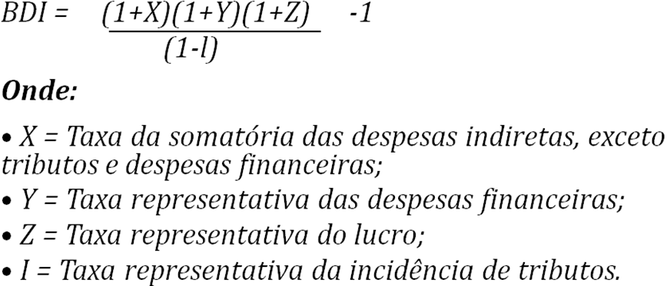

Cálculo

BDI = | (1 + | 0.0490 | + | 0.0071 | ) | (1 + | 0.0050 |  | ) | (1 + | 0.0730 | ) | -1
 |  | (1 | - | 0.0300 | - | 0.0065 | - | 0.0300 | -0.0200 |  | )

BDI = | 24.67%

